1 Formatering
 | Navn | Alder
 | Mikkel | 17
 | Hans | 22
 | Klaus | 19

Lav en lignende tabel til højre:
 | Klik på "Hjem":
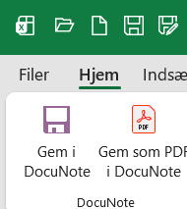

 | Tast nogle navne og tal ind.

 | Brug disse ikoner til at formatere teksten (fedt, kursiv, …):

 | Brug disse ikoner til at tegne rammer omkring cellerne:

 | Brug disse ikoner til at farve teksten eller baggrunden:

 | Markér flere celler (med musen eller ved at holde <Shift> nede og bruge piletasterne).
 | På den måde kan du ændre formateringen af mange celler på én gang.

 | I stedet for at klikke på ikonerne kan du også bruge <CTRL> + 1 til at få adgang til alle formateringsfunktioner.

 | Når du er færdig, gem filen.

